Solicitud gráfica
 | Área: | Matemáticas |  |  | Fecha:
 | Grado: | 11
 | Título del tema: | Números Reales |  |  | ¿Cuaderno de estudio o recurso? | Recurso
 | Editor: | Cristhian Bello |  |  | Motor del recurso | M5A

 | Código guión o recurso: | MA_11_02_REC130 | ← Para determinar este código, visite la hoja de Ayuda
 |  |  |  |  | ESPECIFICACIÓN DE ARCHIVOS A ENTREGAR
Núm. | Archivo Shutterstock o ruta en web | Imagen para: | Tipo | Formato | Nombre imagen SMALL | Tamaño imagen SMALL | Nombre imagen ZOOM | Tamaño imagen ZOOM | Descripción | Observaciones
IMG01 | Ver observaciones | Recurso M5A | Ilustración | Horizontal | MA_11_02_REC130_IMG01n.png | 286 x 286 px | MA_11_02_REC130_IMG01a.png | 500 x 500 px | 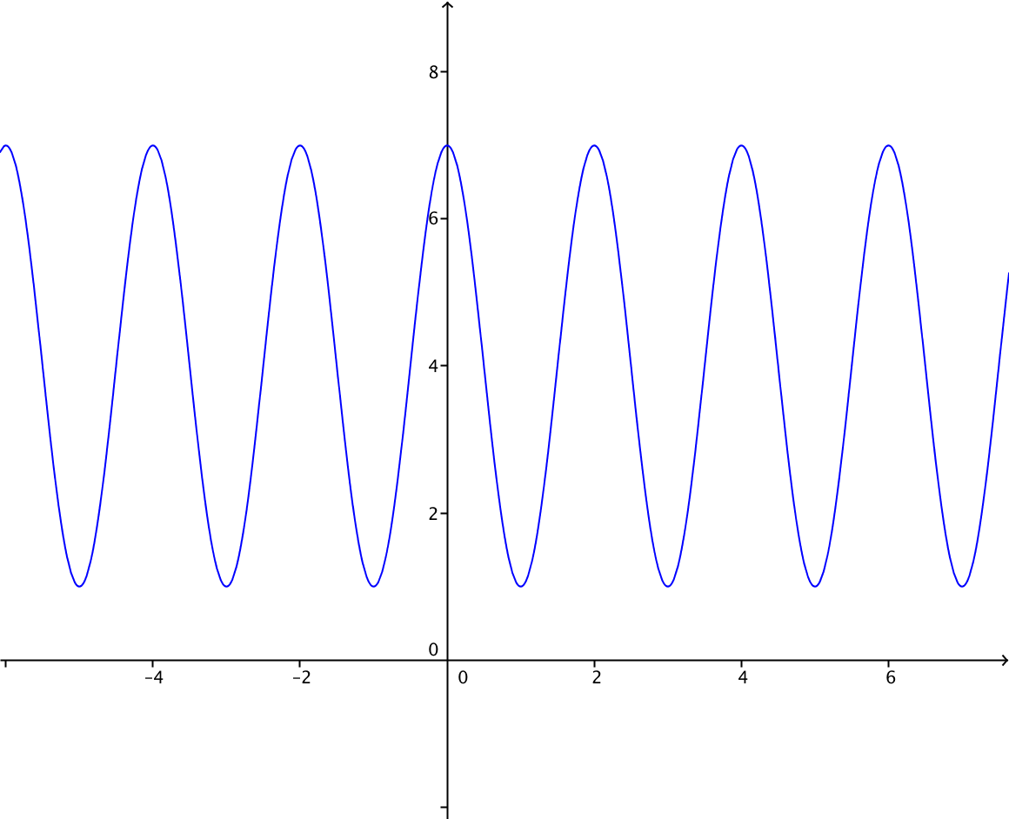 | Dibujar una grafica como la de la figura, con su rango entre [1,7], la escala del eje Y debe ser de uno en uno.
IMG02 | Ver observaciones | Recurso M5A | Ilustración | Horizontal | MA_11_02_REC130_IMG02n.png | 286 x 286 px | MA_11_02_REC130_IMG02a.png | 500 x 500 px | 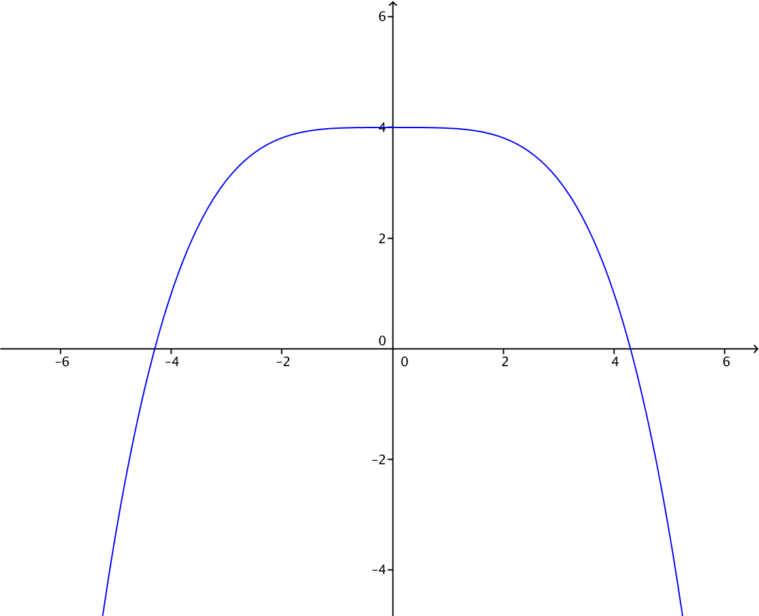 | Representar graficamente una funcion como la de la figura, f(x)=-x^4+4
IMG03 | Ver observaciones | Recurso M5A | Ilustración | Horizontal | MA_11_02_REC130_IMG03n.png | 286 x 286 px | MA_11_02_REC130_IMG03a.png | 500 x 500 px | 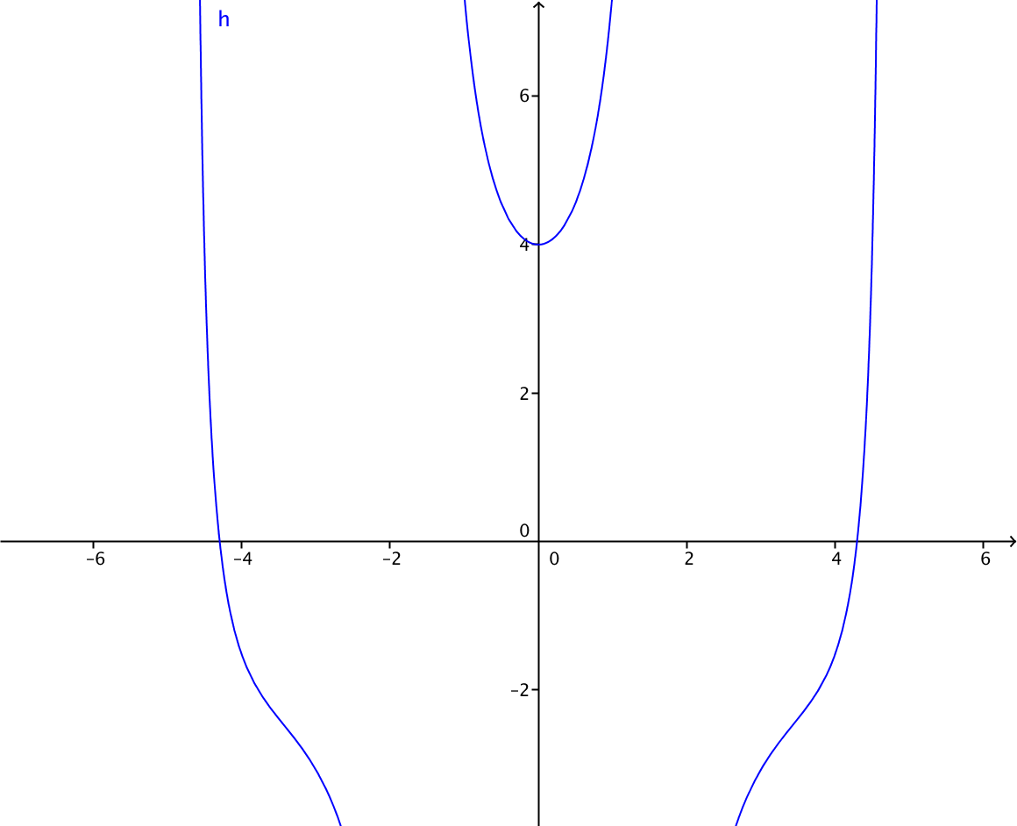 | Una funcion como la que se muestra en la figura, es necesario que al reflejarse en el eje y se obtenga la misma grafica y que tenga asintotas en -2 y 2
IMG04 | Ver observaciones | Recurso M5A | Ilustración | Horizontal | MA_11_02_REC130_IMG04n.png | 286 x 286 px | MA_11_02_REC130_IMG04a.png | 500 x 500 px | Grafica de f(x)=cot(x-pi/2) | Grafica de f(x)=cot(x-pi/2)
IMG05 | Ver observaciones | Recurso M5A | Ilustración | Horizontal | MA_11_02_REC130_IMG05n.png | 286 x 286 px | MA_11_02_REC130_IMG05a.png | 500 x 500 px | 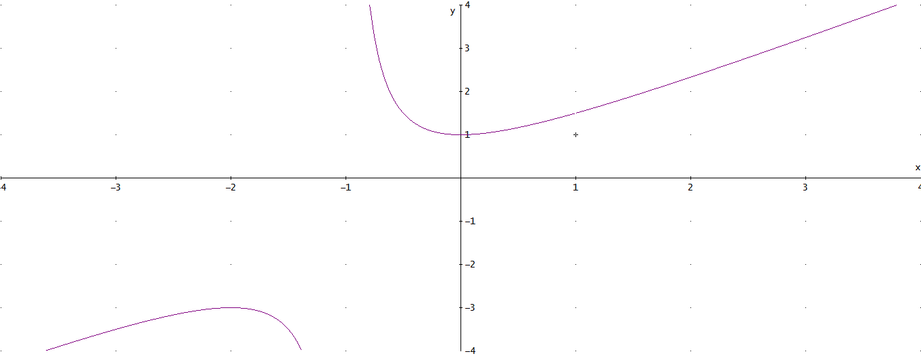 | Representar graficamente una funcion como la de la figura, f(x)=(X^3-1)/(x^2-1)
IMG06 | Ver observaciones | Recurso M5A | Ilustración | Horizontal | MA_11_02_REC130_IMG06n.png | 286 x 286 px | MA_11_02_REC130_IMG06a.png | 500 x 500 px | 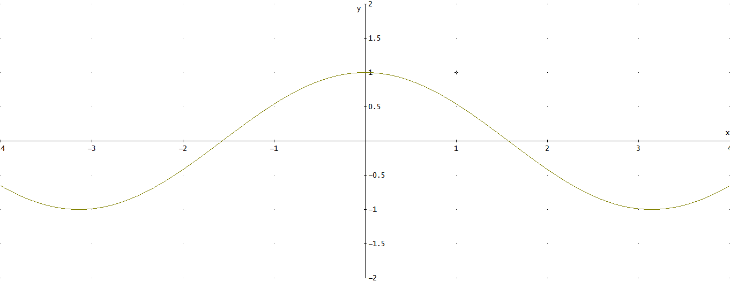 | Representacion grafica de la funcion f(x)=cos(x)
IMG07 | Ver observaciones | Recurso M5A | Ilustración | Horizontal | MA_11_02_REC130_IMG07n.png | 286 x 286 px | MA_11_02_REC130_IMG07a.png | 500 x 500 px | 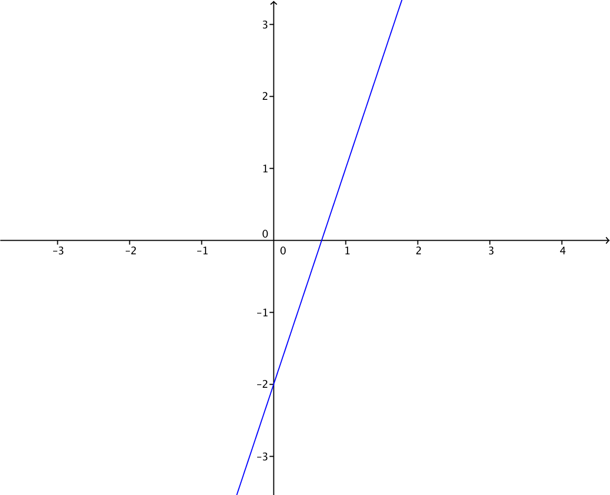 | Representacion grafica de la funcion f(x)=3x-2
IMG08 | Ver observaciones | Recurso M5A | Ilustración | Horizontal | MA_11_02_REC130_IMG08n.png | 286 x 286 px | MA_11_02_REC130_IMG08a.png | 500 x 500 px | 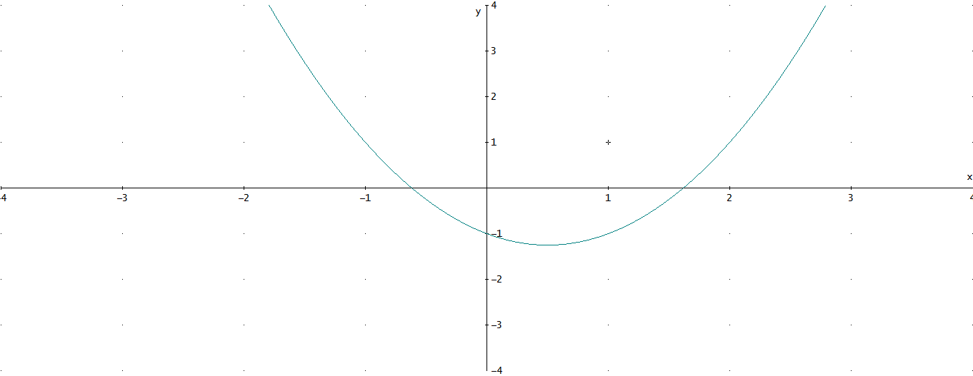 | Representacion grafica de la funcion f(x)=x^2-x-1
IMG09 | Ver observaciones | Recurso M5A | Ilustración | Horizontal | MA_11_02_REC130_IMG09n.png | 286 x 286 px | MA_11_02_REC130_IMG09a.png | 500 x 500 px | 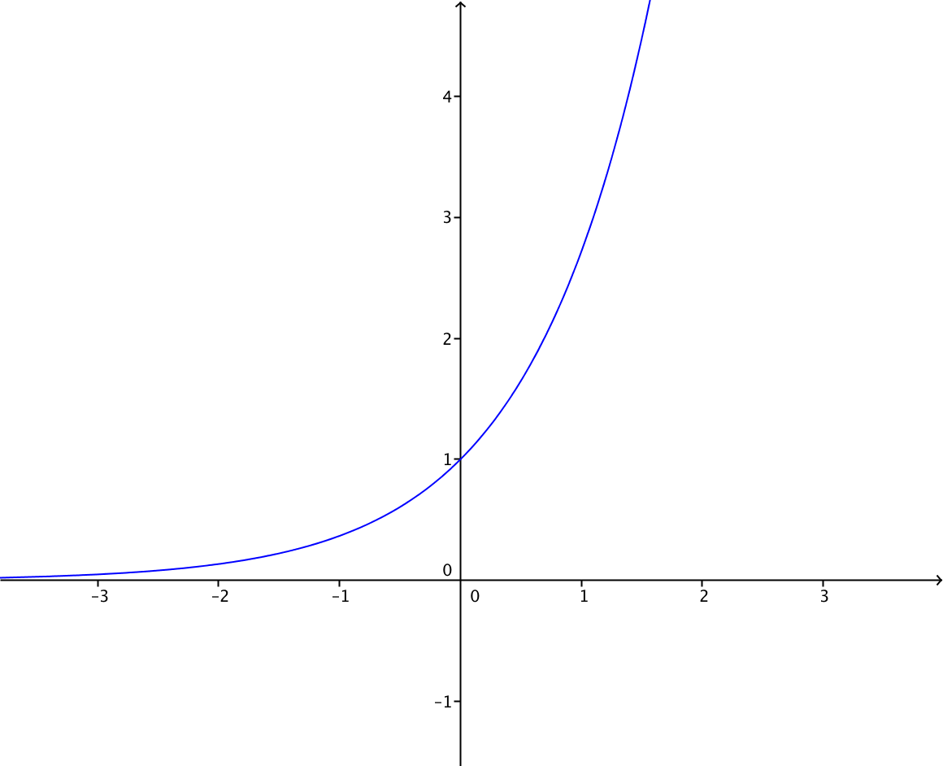 | Representacion grafica de la funcion f(x)=2^x
IMG10 | Ver observaciones | Recurso M5A | Ilustración | Horizontal | MA_11_02_REC130_IMG10n.png | 286 x 286 px | MA_11_02_REC130_IMG10a.png | 500 x 500 px | 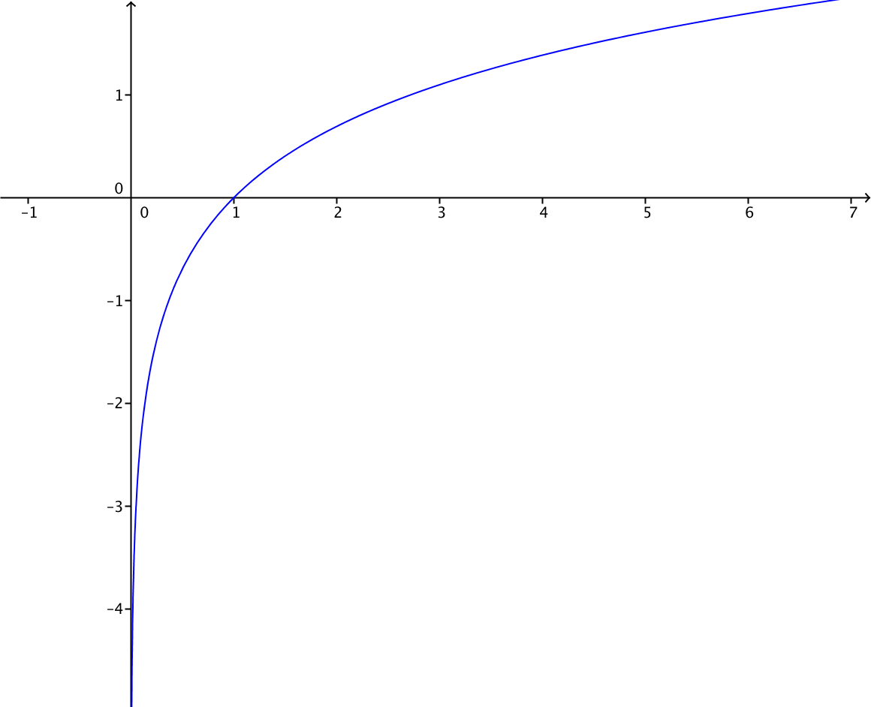 | grafica de f(x)=ln(x)

